цб
 |  |  |  |  |  |  | Ф 277-001 |  |  |  |  |  |  |  |  |  | Ф 277-001
 |  | Технологическая карта |  |  |  |  | Цех 34 | Размеры детали |  |  |  | Технологическая карта |  |  |  |  | Цех 34
 | Заказ |  | 3431507-011 |  |  |  |  | D1 | 380 |  | Заказ |  | 3431491-011
 | Чертеж |  | 380х270х55 |  |  |  |  | d2 | 270 |  | Чертеж |  | 420х330х450
 | Наименование |  | Отливка |  |  |  |  | L | 55 |  | Наименование |  | Втулка
 | Количество деталей на заказ |  | 1 |  |  |  |  | кол-во в отл. | 2 |  | Количество деталей на заказ |  | 2
 |  |  |  |  |  |  |  | Плотность | 8.88
 | Материал |  | БрО5Ц5С5 |  |  | К.В.Т | 0.39 | масса детали (авт) | 27.43 |  | Материал |  | БрО5Ц5С5 |  |  | К.В.Т | 0.45
 | Масса детали |  | 27.5 |  |  | К.И.М. | 0.38 | масса вручную | 40.7 |  | Масса детали |  | 212 |  |  | К.И.М. | 0.43
 | Масса отливки |  | 140.8 |  |  |  |  | Размеры отливки |  |  | Масса отливки |  | 472.8
 | Масса отливки на 1 деталь |  | 70.4 |  |  |  |  | Припуск по нар.Ø | 6.5 |  | Масса отливки на 1 деталь |  | 472.8
 | Металлозавалка |  | 146.4 |  |  |  |  | Припуск по внутр.Ø | 23.4 |  | Металлозавалка |  | 491.8
 | Металлозавалка на 1 деталь |  | 73.2 |  |  |  |  | коэффициент | 1.3 |  | Металлозавалка на 1 деталь |  | 491.8
 | Количество деталей в отливке |  | 2 |  |  |  |  | Припуск на захват | 40 |  | Количество деталей в отливке |  | 1
 | Размеры в скобках чистовые |  |  |  |  |  |  | Припуск на разрезку | 14 |  | Размеры в скобках чистовые
 |  |  |  |  |  |  |  | Ø наружный | 393
+3
-2
 |  | / / / / / / / / / / / / / / / / / / / / / / / / |  |  |  |  |  | Ø внутренний | 222.5 |  |  | / / / / / / / / / / / / / / / / / / / / /
+3
-2
+2
-7
+2
-7
 |  |  |  |  |  |  |  | Длина заготовки | 181
 | Ø394 |  |  | Ø222,5 |  |  |  | Размеры кокиля |  |  | Ø285 |  |  |  | Ø | 451
 | ( 380 ) |  |  | ( 270 ) |  |  |  | Минимальный Ø | 395 |  | ( 330 ) |  |  |  |  | ( 420 )
 |  |  |  |  |  |  |  | Минимальная длина | 224.0
 |  | / / / / / / / / / / / / / / / / / / / / / / / / |  |  |  |  |  | Диаметр | 397.5 |  |  | / / / / / / / / / / / / / / / / / / / / / /
±5
±5
 |  |  |  |  |  |  |  | Длина | 228
 |  | 181 |  |  |  |  |  | Диаметр с уклоном | 401.3 |  |  | 497
 |  | ( 55 ) |  |  |  |  |  | масса отливки | 140.8 |  |  | ( 450 )
 |  | Технологические указания |  |  |  |  |  |  |  |  |  | Технологические указания |  |  |  |  |  | 246 | 249.74619289
Оснастка |  | Диаметр | Длина | Чертеж | - деталь |  | Заявка | БрО8С12: Больше длина - больше брак. |  | Оснастка |  | Диаметр | Длина | Чертеж |  | Дет. | Заявка
Кокиль |  | 397.5 | 228.0 | 72.45826 - 01 |  |  |  |  |  | Кокиль |  | 457.5 | 540.0 | 7211868 |  | 10
Залив.кольцо |  | 222.5 |  | 72.47379 - 15 |  |  |  |  |  | Залив.кольцо |  | 285.0 |  | 724724 |  | 45
Толкатель |  | 397.5 | 40.0 | 72.47216 - 156 |  |  |  |  |  | Толкатель |  | 457.5 | 40.0 | 10252654 |  | 50
Прокл.кольца |  |  | 4.0 |  |  |  |  |  |  | Прокл.кольца |  |  | 0.0
 | Рабочая длина кокиля |  | 184.0 |  |  |  |  |  |  |  | Рабочая длина кокиля |  | 500.0

 | Плавка по инструкции 25010.00174 |  |  |  |  |  |  |  |  |  | Плавка по инструкции 25010.00174
 | Заливка по инструкции 25012.00013 |  |  |  |  |  |  |  |  |  | Заливка по инструкции 25012.00013
 | Транспортировка, чалка и кантовка |  |  |  |  |  |  |  |  |  | Транспортировка, чалка и кантовка
 | Отливка весом до 50 кг в коробках согласно альбому 9, с.1 |  |  |  |  |  |  |  |  |  | Отливка весом до 50 кг в коробках согласно альбому 9, с.1
 | Отливка весом более 50 кг по схеме № 10241798 альбома 9 |  |  |  |  |  |  |  |  |  | Отливка весом более 50 кг по схеме № 10241798 альбома 9

 | эвм (дата) | проверил дата | рук. группы | дата | нормировщик |  | дата |  |  |  | эвм (дата) | проверил дата | рук. группы | дата | нормировщик |  | дата
 | 2023-11-29 | Ковалев | Котов |  |  |  |  |  |  |  | 2023-11-29
 | Подпись |  |  |  |  |  |  |  |  |  | Подпись

Наименование |  | Тарифная | Вид | Вид | Разряд | Норма времени |  | Нормирование. (коэффициент)
 | операции | сетка | нормы | работ |  | на 1 деталь (н/ч) |  | на тонну
 | Плавка | 86 | 2 | 10 | 5 | 0.686 |  | 9.74
 | Сборка | 86 | 2 | 20 | 3 | 0.456 |  | 6.476
 | Заливка
 | Выбивка
 | Обрубка | 39 | 2 | 20 | 4 | 0.094 |  | 1.342

 | Норму времени указывать только для формовки.
 | Согласовано с Колбун Н.Н. 17.11.2023

цб с буртом
 |  |  | Технологическая карта |  |  |  |  | Цех 34 |  | Чист.р-ры | Отливка |  | Диаметр с уклоном | 236 |  |  |  | Технологическая карта |  |  |  |  | Цех 34
 | Заказ |  |  | 3431488-011 |  |  |  |  |  |  | Длина общая кокиля | 260 | Длина бурта (заготовка) | 49 |  | Заказ |  |  | 3431485-011
 | Чертеж |  |  | 230/220х160х20/180 |  |  |  |  | ØБурт | 230.0 | Диаметр бурта кокиля | 270 |  |  |  | Чертеж |  |  | 1261.06.411
 | Наименование |  |  | Втулка |  |  |  |  | ØБочка | 220.0 | Диаметр бочки кокиля | 232.5 |  |  |  | Наименование |  |  | Втулка
 | Количество деталей на заказ |  |  | 4 |  |  |  |  | Ø Внутр. | 160.0 | Заливочное кольцо | 150.00 |  |  |  | Количество деталей на заказ |  |  | 4
 |  |  |  |  |  |  |  |  | Дл. Бурта | 20.0 | Длина бурта кокиля | 50
 | Материал |  |  | БрО5Ц5С5 |  |  | К.В.Т | 0.51 | Дл. Общая | 180.0 | Длина общая (заготовка) | 222 |  |  |  | Материал |  |  | БрО8С12 |  |  | К.В.Т | 0.17
 | Масса детали |  |  | 29.3 |  |  | К.И.М. | 0.49 | Плотность | 8.88 |  |  |  |  |  | Масса детали |  |  | 43.5 |  |  | К.И.М. | 0.16
 | Масса отливки |  |  | 57.3 |  |  |  |  | Масса | 29.3 | Масса отливки | 57.28 |  |  |  | Масса отливки |  |  | 260.1
 | Масса отливки на 1 деталь |  |  | 57.3 |  |  |  |  | Масса вручную |  |  |  |  |  |  | Масса отливки на 1 деталь |  |  | 260.1
 | Металлозавалка |  |  | 59.6 |  |  |  |  |  |  |  |  |  |  |  | Металлозавалка |  |  | 270.5
 | Металлозавалка на 1 деталь |  |  | 59.6 |  |  |  |  |  |  |  |  |  |  |  | Металлозавалка на 1 деталь |  |  | 270.5
 | Количество деталей в отливке |  |  | 1 |  |  |  |  |  |  |  |  |  |  |  | Количество деталей в отливке |  |  | 1
±3
±3
 | Размеры в скобках чистовые |  |  |  |  |  |  |  |  |  |  |  |  |  |  | Размеры в скобках чистовые
 |  |  | 50 |  |  |  |  |  |  |  |  |  |  |  |  |  |  | 64
 |  |  | ( 20 ) |  |  |  |  |  |  |  |  |  |  |  |  |  |  | ( 20 )

+3
-2
+2
-7
+3
-2
+2
-7
+3
-2
+3
-2
 | Ø268 | Ø | 150 |  |  |  | Ø231 |  |  |  |  |  |  |  |  | Ø431 | Ø | 130 |  |  |  | Ø312
 | ( 230 ) |  | ( 160 ) |  |  |  | ( 220 ) |  |  |  |  |  |  |  |  | ( 400 ) |  | ( 180 ) |  |  |  | ( 210 )

±5
±5
 |  |  |  | 226 |  |  |  |  |  |  |  |  |  |  |  |  |  |  | 350
 |  |  |  | ( 180 ) |  |  |  |  |  |  |  |  |  |  |  |  |  |  | ( 310 )
 |  |  | Технологические указания |  |  |  |  |  |  |  |  |  |  |  |  |  |  | Технологические указания
Оснастка |  |  | Диаметр | Длина | Чертеж - деталь |  |  | Заявка |  |  |  |  |  |  | Оснастка |  |  | Диаметр | Длина | Чертеж |  | Дет. | Заявка
Кокиль: |  |  | 232.5 | 260.0 | 10251751 - 5 |  |  |  |  |  |  |  |  |  | Кокиль: |  |  | 315.0 | 495.0 | 10255800
 |  |  | 270.0 | 50.0 |  |  |  |  |  |  |  |  |  |  |  |  |  | 435.0 | 65.0
Залив.кольцо |  |  | 150.0 |  | 72.11879 - 2 |  |  |  |  |  |  |  |  |  | Залив.кольцо |  |  | 130.0 |  | 7211879 |  | 1
Толкатель |  |  | 232.5 | 40.0 | 72.47214 - 62 |  |  |  |  |  |  |  |  |  | Толкатель |  |  | 315.0 | 40.0 | 7247213 |  | 1
Прокл.кольца |  |  |  | -10.0 |  |  |  |  |  |  |  |  |  |  | Прокл.кольца |  |  |  | 455.0

 | Рабочая длина кокиля |  |  | 230.0 |  |  |  |  |  |  |  |  |  |  |  | Рабочая длина кокиля |  |  | 355.0

 | Плавка по инструкции 25010.00174 |  |  |  |  |  |  |  |  |  |  |  |  |  |  | Плавка по инструкции 25010.00173
 | Заливка по инструкции 25012.00013 |  |  |  |  |  |  |  |  |  |  |  |  |  |  | Заливка по инструкции 25012.00013
 | Транспортировка, чалка и кантовка |  |  |  |  |  |  |  |  |  |  |  |  |  |  | Транспортировка, чалка и кантовка
 | Отливка весом до 50 кг в коробках согласно альбому 9, с.1 |  |  |  |  |  |  |  |  |  |  |  |  |  |  | Отливка весом до 50 кг в коробках согласно альбому 9, с.1
 | Отливка весом более 50 кг по схеме № 10241798 альбома 9 |  |  |  |  |  |  |  |  |  |  |  |  |  |  | Отливка весом более 50 кг по схеме № 10241798 альбома 9

 | эвм (дата) |  | проверил дата | рук. группы | дата | нормировщик |  | дата |  |  |  |  |  |  |  | эвм (дата) |  | проверил дата | рук. группы | дата | нормировщик |  | дата
2023-11-29 |  |  | Ковалев | Котов |  |  |  |  |  |  |  |  |  |  | 2023-11-29 |  |  | Ковалев | Котов
 | Подпись |  |  |  |  |  |  |  |  |  |  |  |  |  |  | Подпись

Втулка с буртом
 |  | Технологическая карта |  |  |  |  | Цех 34 | Размеры модели
 | Заказ |  | 3431378-010 |  |  |  |  | Диаметр бурта | 705
 | Чертеж |  | 1275.01.329 |  |  |  |  | Диаметр бочки | 680
 | Наименование |  | Втулка |  |  |  |  | Диаметр внутренний | 640
 | Количество деталей на заказ |  | 1 |  |  |  |  | Длина бурта | 150
 |  |  |  |  |  |  |  | Длина общая | 1390
 | Материал |  | БрА10Ж4Н4Л |  |  | К.В.Т | 0.25 | Плотность | 7.8
 | Масса детали |  | 550 |  |  |  |  | Диаметр прибыли | 840
 | Масса отливки |  | 1540 |  |  | К.И.М. | 0.24 | Высота прибыли | 200
 | Масса прибыли |  | 483 |  |  |  |  | Масса детали (отливка) | 550
 | Норма расхода |  | 2166 |  |  |  |  | Масса прибыли | 363
 | Норма расхода на 1 дет. |  | 2166 |  |  |  |  | Масса литника
 | Металлозавалка |  | 2253
 | Металлозавалка на 1 дет. |  | 2253 |  |  |  |  | Размеры детали
 | Количество деталей в отливке |  | 1 |  |  |  |  | Диаметр бурта | 705
 | Количество деталей по длине |  | 1 |  |  |  |  | Диаметр бочки | 680
 | Количество деталей по ширине |  | 1 |  |  |  |  | Диаметр внутренний | 640
 | Размеры в скобках чистовые | Формовочный уклон 4 |  |  | Радиус скугления прибыли 75 |  |  | Длина бурта | 150
 | 200 | 1390 |  |  |  |  |  | Длина общая | 1235
 |  | (1235) |  |  |  |  |  | Масса детали

 |  |  |  |  | 150

 |  |  |  |  | 631 | 670 | 695
 |  |  |  |  | ( 640 ) | ( 680 ) | ( 705 )

<1:10
 |  | Припуск на разрезку
Технические указания |  |  |  | Стержень
Плавка по инструкции |  | 25010.00176 |  | Вес стержня
Заливка по инструкции |  | 25011.00007 |  | Смесь | СКЛ
Температера металла |  | 1080-1100 |  | Краска | ГБ
Уход за прибылью |  | 25010.00168 |  | В стержне сделать ослабление
Усадка |  | 1.50% |  | Показания влагомера на глубине 60мм= 0
Краска |  | ГБ |  | Зазор между стержнем и формой 1,5-2мм
Тип литниковой системы |  | 242.04.462-1 |  | Усадка 0,6%
 |  |  |  | Разряд 4

 | Транспортировка по инструкции |  | 102.41.795 Альбом № 9
 | Дата | Проверил | Дата |  | Руководитель
2023-09-19
 | Подпись

Наименование |  | Тарифная | Вид | Вид | Разряд | Норма времени
 | операции | сетка | нормы | работ |  | на 1 деталь (н/ч)
 | Формовка, сборка | 40 | 1 | 20 | 3 | 8.664 |  | 250
 | Стержень | 40 | 1 | 20 | 4 | 7.22 |  | 300

Планка
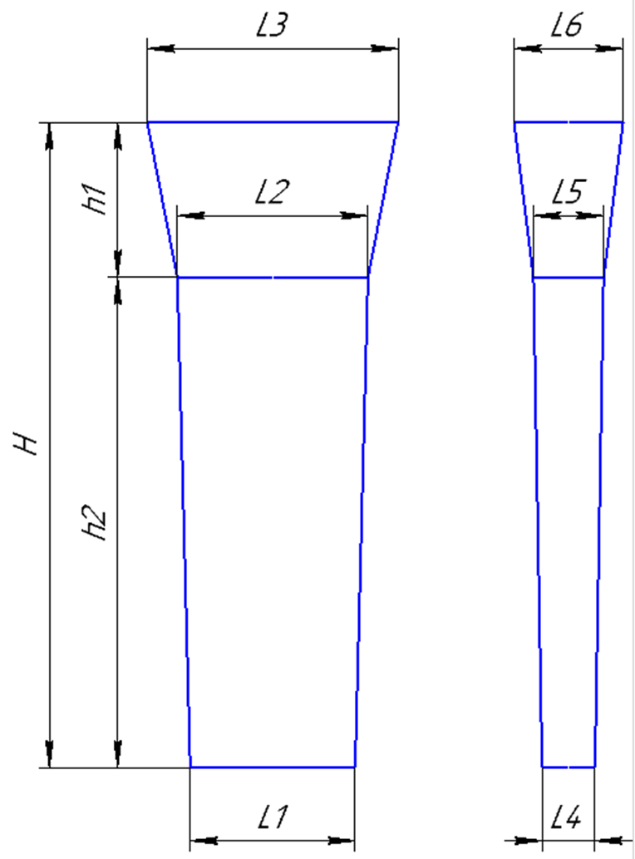
 |  |  | Технологическая карта |  |  |  |  | Цех 34 | Размер планки: | (автоматически) | вручную
Заказ |  |  |  | 3431501-011 |  |  | планка № | 120 | Толщина L4 | 50
Чертеж |  |  |  | 2327401 |  |  | (50x340x740) |  | Толщина L5 | 60
Наименование |  |  |  | Сектор |  |  |  |  | Ширина L1 | 340
Количество деталей на заказ |  |  |  | 12 |  |  |  |  | Ширина L2 | 355
Материал |  |  |  | БрО5Ц5С5 |  |  | К.В.Т | 0.32 | Длина h2 | 740
Масса детали |  |  |  | 40.2 |  |  | К.И.М. | 0.20
Масса отливки |  |  |  | 125.6 |  |  |  |  | Размеры прибыли:
Масса отливки на 1 дет. |  |  |  | 125.6 |  |  |  |  | Толщина L5 | 60
Норма расхода |  |  |  | 193.8 |  |  |  |  | Толщина L6 | 135
Норма расхода на 1 дет. |  |  |  | 193.8 |  |  |  |  | Ширина L2 | 355
Металлозавалка |  |  |  | 201.5 |  |  |  |  | Ширина L3 | 395
Металлозавалка на 1 дет. |  |  |  | 201.5 |  |  |  |  | Высота h1 | 210
Количество деталей в отливке |  |  |  | 1
Количество деталей по длине |  |  |  | 1
Количество деталей по ширине |  |  |  | 1 |  |  |  |  | Плотность | 8.88
 |  | 1:10 |  | Формовочный уклон 6
 |  |  |  |  |  |  |  |  | Размеры детали: | (Вручную)
+2
-2
 |  |  |  |  |  |  |  |  | Толщина | 30
 |  |  |  |  |  |  | 335 |  | Ширина | 279
 |  |  |  |  |  |  | (279) |  | Длина | 693

+5
-15
 |  |  |  |  |  |  |  |  | Масса детали | 51.5076408
 |  |  |  |  |  |  |  |  | Масса вручную | 40.2
 |  |  | 20 |  |  |  |  |  | Размеры вручную
+5
-15
 |  |  |  |  |  |  |  |  | Холодильник
 | 207 |  | 729
 |  |  | (693) |  |  |  |  |  | Расчет массы отливки по размерам модели. Без учета усадки
 |  |  |  |  |  |  |  |  | Утвердил Котов 25.10.23 (чтобы не переписывать расчетный файл.)
+2
-2
 |  |  |  |  |  |  |  |  | Высота прибыли расчетная.
 |  |  |  |  |  |  | 50
 |  |  |  |  |  |  | (30) |  | Примечания: | 0

 | 1:5
 |  |  | Нижнюю опоку форм сушить на отдельном ярусе,
 |  |  | на металлческих проставках.
 | Формовочная смесь |  |  | СКЛ
 | Усадка |  |  | 1,5 %
 | Краска |  |  | ГБ
 | Температура металла |  |  | 1060-1080 | ° С
 | Сушка форм по инструкции |  |  | 25015.00013
 | Плавка по инструкции |  |  | 25010.00174
 | Заливка по инструкции |  |  | 25011.00007
 | Уход за прибылью |  |  | 25010.00168
 | Транспортировка по инструкции |  |  | 102.41.795 Альбом № 9
 | Дата |  | Проверил | Дата |  | Руководитель
2023-11-29
 | Подпись

Наименование |  |  | Тарифная | Вид | Вид | Разряд | Норма времени
 | операции |  | сетка | нормы | работ |  | на 1 деталь (н/ч)
 | Формовка, сборка |  | 40 | 1 | 20 | 3 | 2.177

Подпятник
 |  | Технологическая карта |  |  |  |  | Цех 34 |  |  |  | Технологическая карта |  |  |  |  | Цех 34 |  |  |  | Технологическая карта |  |  |  |  | Цех 34 |  |  |  | Технологическая карта |  |  |  |  | Цех 34
Заказ |  |  | 3431315-010 |  |  | модель |  |  | Заказ |  |  | 3431394-011 |  |  | модель |  |  | Заказ |  |  | 3431455-011 |  |  | модель |  |  | Заказ |  |  | 3431475-011
Чертеж |  |  | 1-137597 |  |  | 15.00194 |  |  | Чертеж |  |  | 2102.4-01.01-002 |  |  | 1277.04.307 |  |  | Чертеж |  |  | 1275.04.712-1 |  |  | 1275.04.712 |  |  | Чертеж |  |  | 88-12628
Наименование |  |  | Подпятник |  |  |  |  |  | Наименование |  |  | Подпятник сферический |  |  | (старая |  |  | Наименование |  |  | Подпятник сферический |  |  |  |  |  | Наименование |  |  | Клапан конический
Количество деталей на заказ |  |  | 4 |  |  |  |  |  | Количество деталей на заказ |  |  | 1 |  |  | нашитая модель) |  |  | Количество деталей на заказ |  |  | 1 |  |  |  |  |  | Количество деталей на заказ |  |  | 3
Материал |  |  | БрО8С12 |  |  | К.В.Т | 0.40 |  | Материал |  |  | БрА9Ж3Л |  |  | К.В.Т | 0.33 |  | Материал |  |  | БрО8С12 |  |  | К.В.Т | 0.35 |  | Материал |  |  | БрО5Ц5С5 |  |  | К.В.Т | 0.73
Масса детали |  |  | 82 |  |  | К.И.М. | 0.32 |  | Масса детали |  |  | 200 |  |  | К.И.М. | 0.28 |  | Масса детали |  |  | 450 |  |  | К.И.М. | 0.31 |  | Масса детали |  |  | 332 |  |  | К.И.М. | 0.38
Масса отливки |  |  | 205 | Учтен вес припуска на захват из прибыли. |  |  |  |  | Масса отливки |  |  | 610 | Учтен вес припуска на захват из прибыли. |  |  |  |  | Масса отливки |  |  | 1300 | Учтен вес припуска на захват из прибыли. |  |  |  |  | Масса отливки |  |  | 455
Масса прибыли |  |  | 31 |  |  |  |  |  | Масса прибыли |  |  | 172 |  |  |  |  |  | Масса прибыли |  |  | 220 |  |  |  |  |  | Масса прибыли |  |  | 294
Масса литниковой системы |  |  | 10 |  |  |  |  |  | Масса литниковой системы |  |  | 75 |  |  |  |  |  | Масса литниковой системы |  |  | 90 |  |  |  |  |  | Масса литниковой системы |  |  | 81
Норма расхода |  |  | 246 |  |  |  |  |  | Норма расхода |  |  | 685 |  |  |  |  |  | Норма расхода |  |  | 1390 |  |  |  |  |  | Норма расхода |  |  | 830
Металлозавалка |  |  | 256 |  |  |  |  |  | Металлозавалка |  |  | 713 |  |  |  |  |  | Металлозавалка |  |  | 1446 |  |  |  |  |  | Металлозавалка |  |  | 864
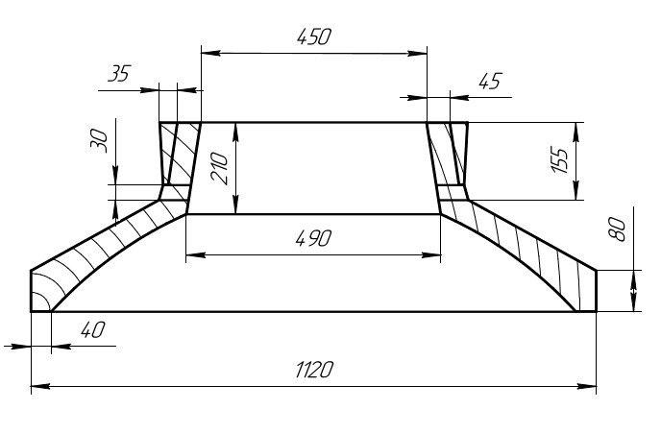
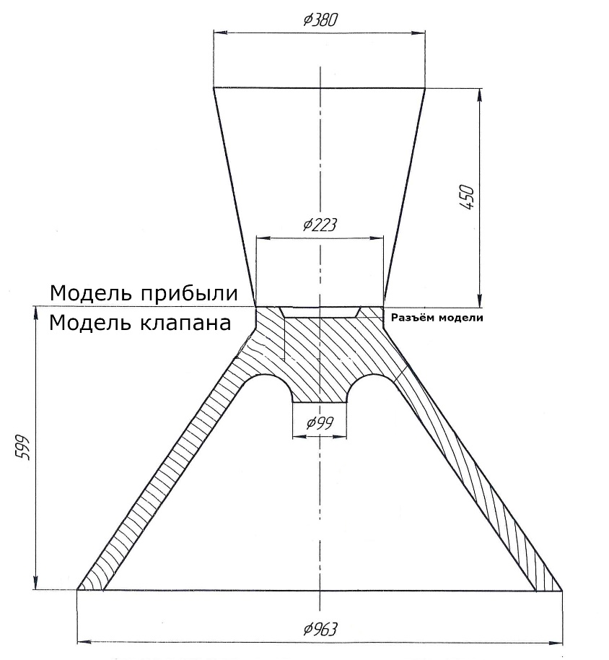
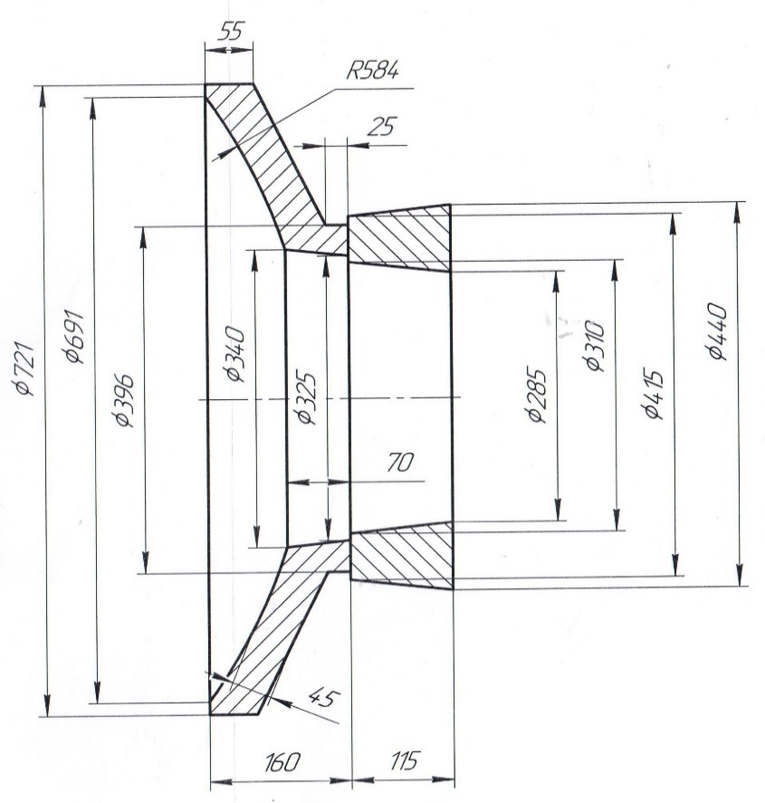
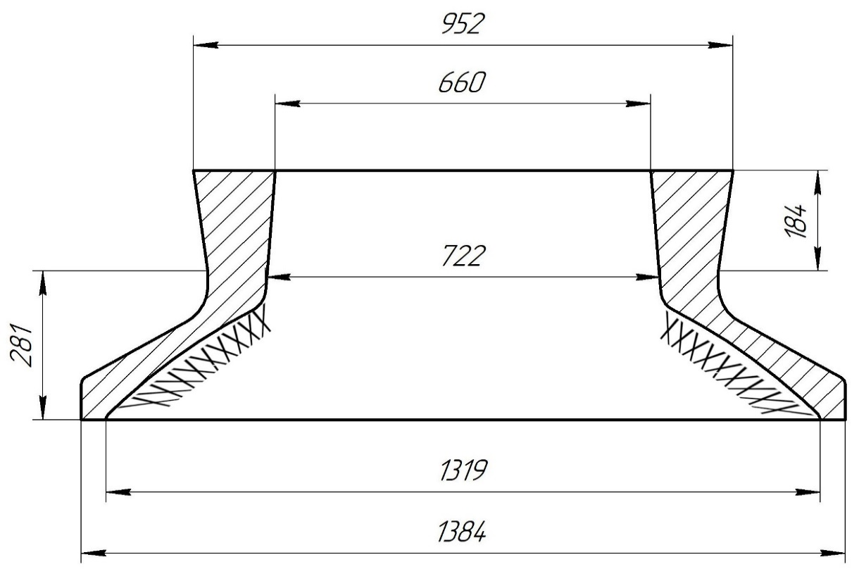
 |  |  |  |  |  | МК |  |  |  |  |  |  |  |  |  |  |  |  |  |  |  |  |  |  |  |  |  |  |  |  | 1. | В конусе формы сделать
 |  |  |  |  |  |  |  |  |  |  |  |  |  |  |  |  |  |  |  |  |  |  |  |  |  |  |  |  |  |  |  | изнутри наколы на 3/4 высоты
 |  |  |  |  |  |  |  |  |  |  |  |  |  |  |  |  |  |  |  |  |  |  |  |  |  |  |  |  |  |  |  | конуса;

 |  |  |  |  |  |  |  |  |  |  |  |  |  |  |  |  |  |  |  |  |  |  |  |  |  |  |  |  |  |  | 2. | Никель и цинк в металле держать
 |  |  |  |  |  |  |  |  |  |  |  |  |  |  |  |  |  |  |  |  |  |  |  |  |  |  |  |  |  |  |  | на верхнем пределе;

 |  |  |  |  |  |  |  |  |  |  |  |  |  |  |  |  |  |  |  |  |  |  |  |  |  |  |  |  |  |  | 3. | Заливать форму через литниковую
 |  |  |  |  |  |  |  |  |  |  |  |  |  |  |  |  |  |  |  |  |  |  |  |  |  |  |  |  |  |  |  | систему до середины прибыли,
 |  |  |  |  |  |  |  |  |  |  |  |  |  |  |  |  |  |  |  |  |  |  |  |  |  |  |  |  |  |  |  | затем остатки металла залить в
 |  |  |  |  |  |  |  |  |  |  |  |  |  |  |  |  |  |  |  |  |  |  |  |  |  |  |  |  |  |  |  | прибыль до полного её заполнения.

 | Формовочная смесь |  | СКЛ |  |  |  |  |  |  | Формовочная смесь |  | СКЛ |  |  |  |  |  |  | Формовочная смесь |  | СКЛ |  |  |  |  |  |  | Формовочная смесь |  | СКЛ
 | Усадка |  | 1,5 % |  |  |  |  |  |  | Усадка |  | 1,5 % |  |  |  |  |  |  | Усадка |  | 1,5 % |  |  |  |  |  |  | Усадка |  | 1,5 %
 | Краска |  | ГБ |  |  |  |  |  |  | Краска |  | ГБ |  |  |  |  |  |  | Краска |  | ГБ |  |  |  |  |  |  | Краска |  | ГБ
 | Тип литниковой системы |  | 242.04.463 |  |  |  |  |  |  | Тип литниковой системы |  | 242.04.464 | -1 |  |  |  |  |  | Тип литниковой системы |  | 242.04.463 | -2 |  |  |  |  |  | Тип литниковой системы |  | 242.04.463 | -1
 | Температура металла |  | 1050-1090 | ° С |  |  |  |  |  | Температура металла |  | 1080-1100 | ° С |  |  |  |  |  | Температура металла |  | 1050-1090 | ° С |  |  |  |  |  | Температура металла |  | 1060-1080 | ° С
 | Плавка по инструкции |  | 25010.00173 |  |  |  |  |  |  | Плавка по инструкции |  | 25010.00176 |  |  |  |  |  |  | Плавка по инструкции |  | 25010.00173 |  |  |  |  |  |  | Плавка по инструкции |  | 25010.00174
 | Заливка по инструкции |  | 25011.00007 |  |  |  |  |  |  | Заливка по инструкции |  | 25011.00007 |  |  |  |  |  |  | Заливка по инструкции |  | 25011.00007 |  |  |  |  |  |  | Заливка по инструкции |  | 25011.00007
 | Транспортировка по инструкции |  | 102.41.795 Альбом № 9 |  |  |  |  |  |  | Транспортировка по инструкции |  | 102.41.795 Альбом № 9 |  |  |  |  |  |  | Транспортировка по инструкции |  | 102.41.795 Альбом № 9 |  |  |  |  |  |  | Транспортировка по инструкции |  | 102.41.795 Альбом № 9
 | Уход за прибылью |  | 25010.00168 |  |  |  |  |  |  | Уход за прибылью |  | 25010.00168 |  |  |  |  |  |  | Уход за прибылью |  | 25010.00168 |  |  |  |  |  |  | Уход за прибылью |  | 25010.00168
 | Дата | Проверил | Дата |  | Руководитель |  |  |  |  | Дата | Проверил | Дата |  | Руководитель |  |  |  |  | Дата | Проверил | Дата |  | Руководитель |  |  |  |  | Дата | Проверил | Дата |  | Руководитель
2023-11-29 |  |  |  |  |  |  |  |  | 2023-11-29 |  |  |  |  |  |  |  |  | 2023-11-29 |  |  |  |  |  |  |  |  | 2023-11-29
 | Подпись |  |  |  |  |  |  |  |  | Подпись |  |  |  |  |  |  |  |  | Подпись |  |  |  |  |  |  |  |  | Подпись

Наименование |  | Тарифная | Вид | Вид | Разряд | Норма времени |  |  | Наименование |  | Тарифная | Вид | Вид | Разряд | Норма времени |  |  | Наименование |  | Тарифная | Вид | Вид | Разряд | Норма времени |  |  | Наименование |  | Тарифная | Вид | Вид | Разряд | Норма времени
 | операции | сетка | нормы | работ |  | на 1 деталь (н/ч) |  |  |  | операции | сетка | нормы | работ |  | на 1 деталь (н/ч) |  |  |  | операции | сетка | нормы | работ |  | на 1 деталь (н/ч) |  |  |  | операции | сетка | нормы | работ |  | на 1 деталь (н/ч)
 | Формовка, сборка | 40 | 1 | 20 | 3 | 2.492 |  | 98.72 |  | Формовка, сборка | 40 | 1 | 20 | 3 | 6.939 |  | 98.72 |  | Формовка, сборка | 40 | 1 | 20 | 3 | 14.08 |  | 98.72 |  | Формовка, сборка | 40 | 1 | 20 | 3 | 8.408 |  | 98.72

